admin
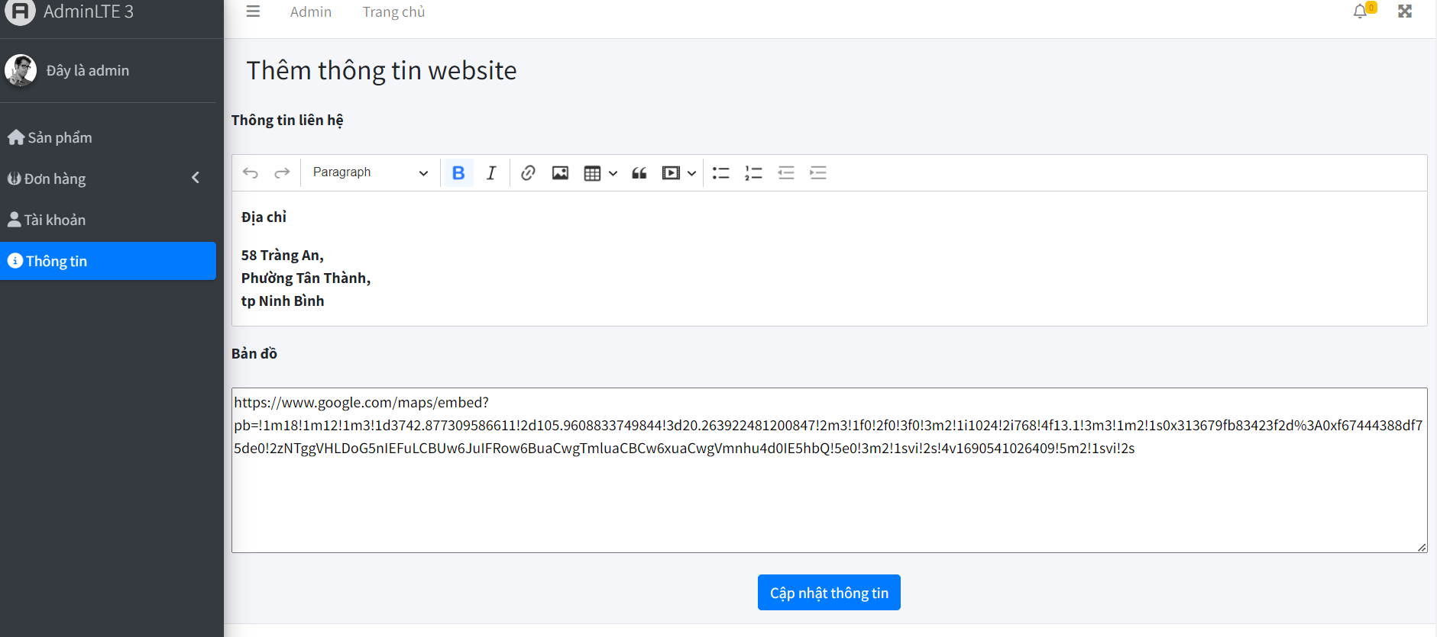
Cần có quyền admin mới truy cập được các màn hình admin
I. Màn hình admin
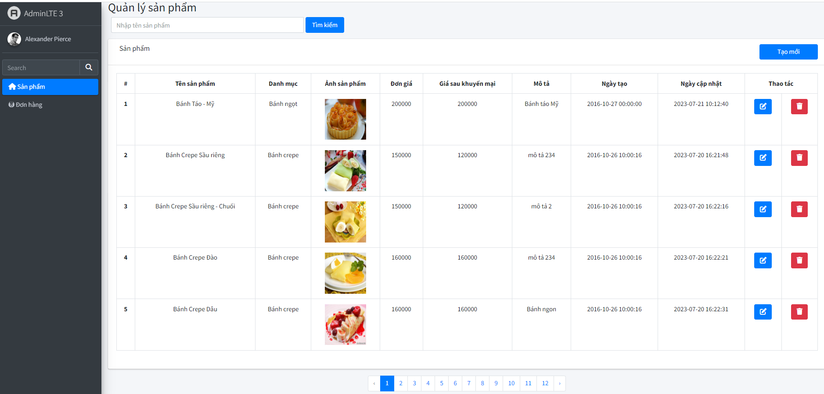

1.1, Màn hình sản phẩm
1.1.1, Chức năng: thêm, sửa, xóa, tìm kiếm sản phẩm
1.1.2, Các button trong màn hình
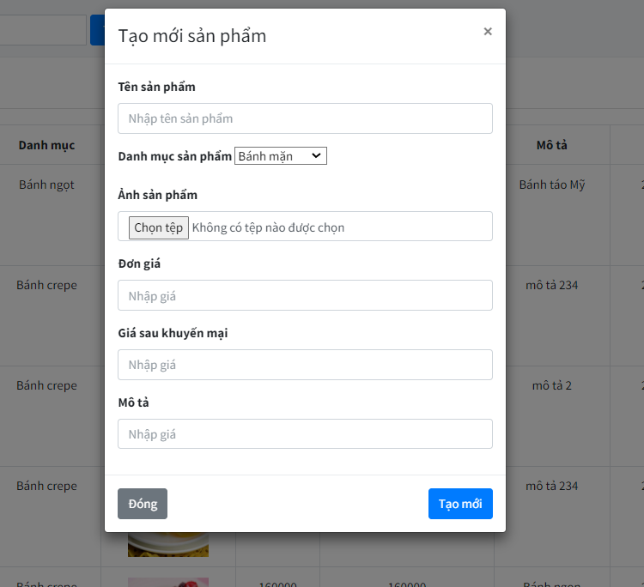
a ,button Tạo mới: khi click sẽ xuất hiện form pop up cho người dùng nhập dữ liệu
button Đóng: hủy bỏ tạo mới
button Tạo mới: cho phép người dùng tạo mới

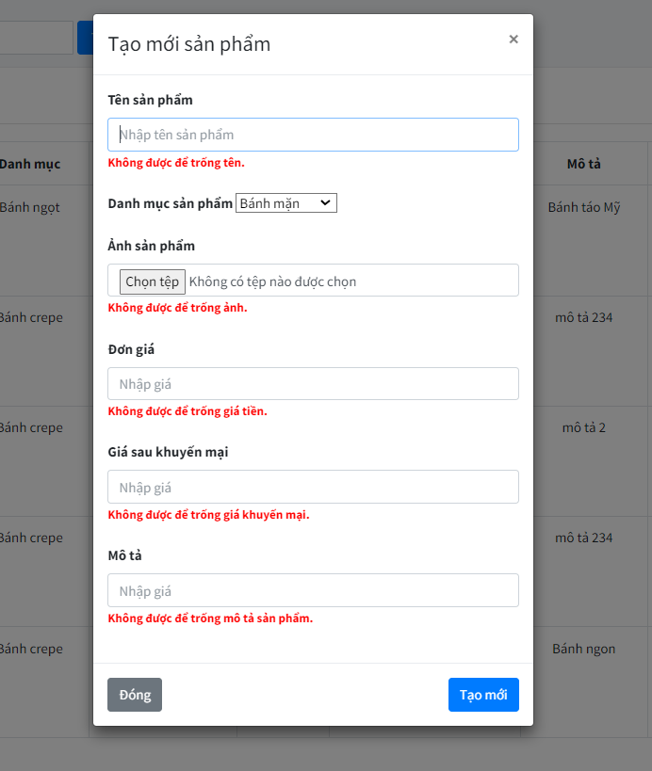
Khi người dùng không nhập dữ liệu: sẽ có thông báo lỗi

b, button Edit: khi click xuất hiện popup cho phép người dùng chỉnh sửa dữ liệu sẵn có
button Đóng: hủy bỏ việc chỉnh sửa
button Chỉnh sửa: cho phép người dùng chỉnh sửa
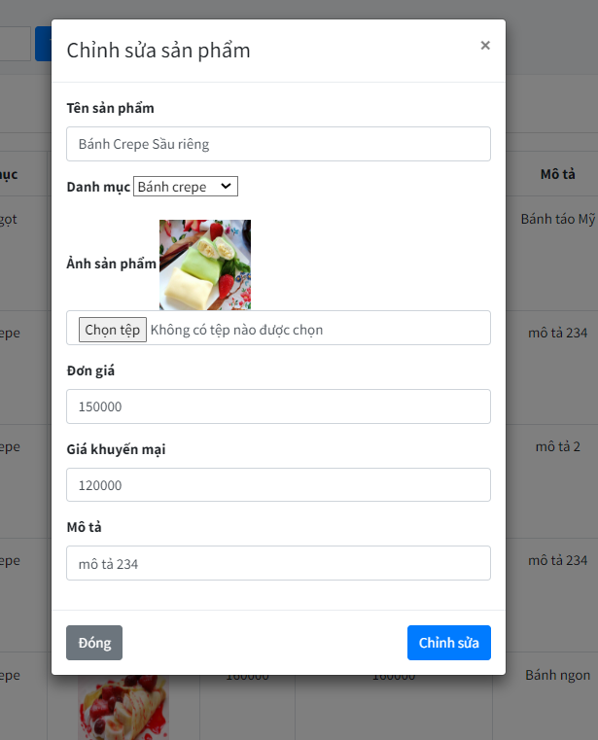

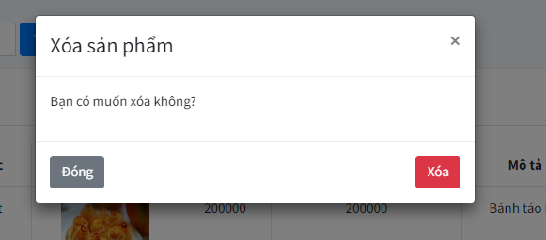
c, button Xóa: khi click sẽ xuất hiện popup thông báo cho người dùng có muốn xóa hay không
button Đóng: hủy bỏ việc xóa
button Xóa: thực hiện việc xóa


d, button Tìm kiếm: cho phép người dùng tìm kiếm theo tên hoặc giá tiền của sản phẩm
Xuất hiện message thông báo số lượng sản phẩm sau khi tìm kiếm

1.2, Màn hình đơn hàng
1.2.1, Chức năng: xem danh sách các đơn hàng mà người dùng đã đặt, lịch sửa mua hàng, các đơn hàng bị hủy
1.2.2, các màn hình trong màn hình đơn hàng
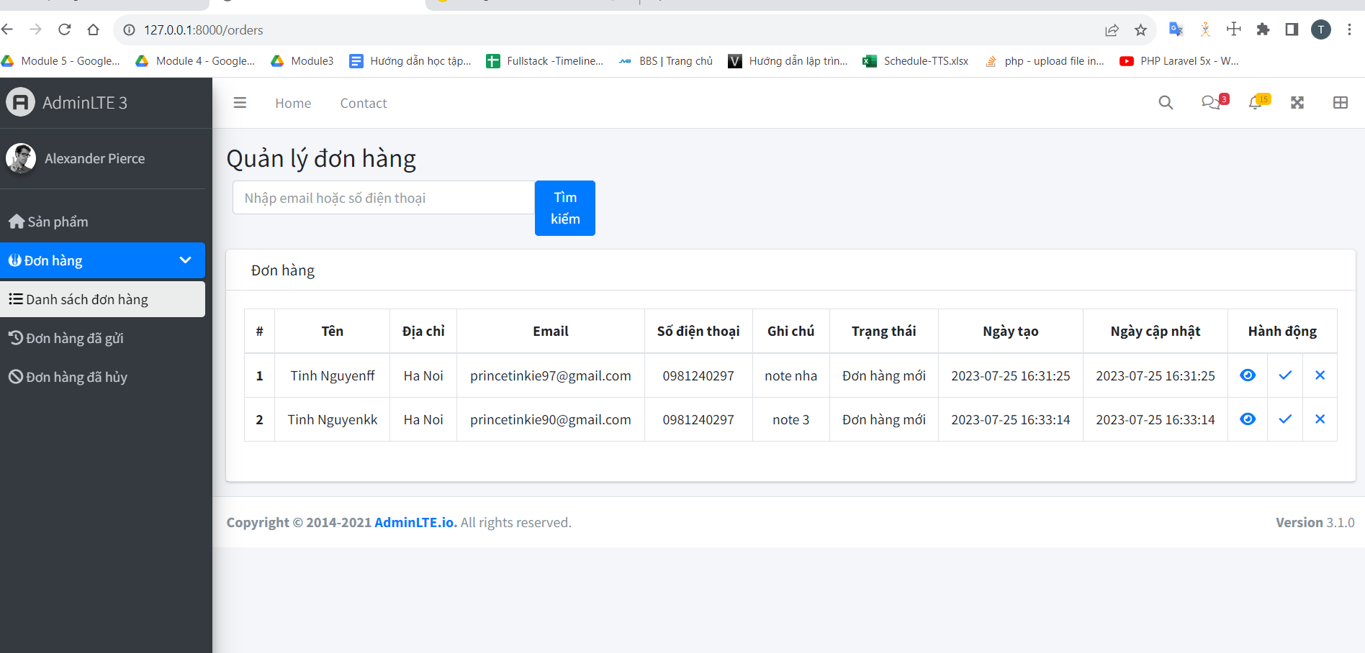
a, Màn hình: danh sách đơn hàng
Các button
button X: hủy bỏ đơn hàng
button V: đánh dấu là đơn hàng đã được gửi đi

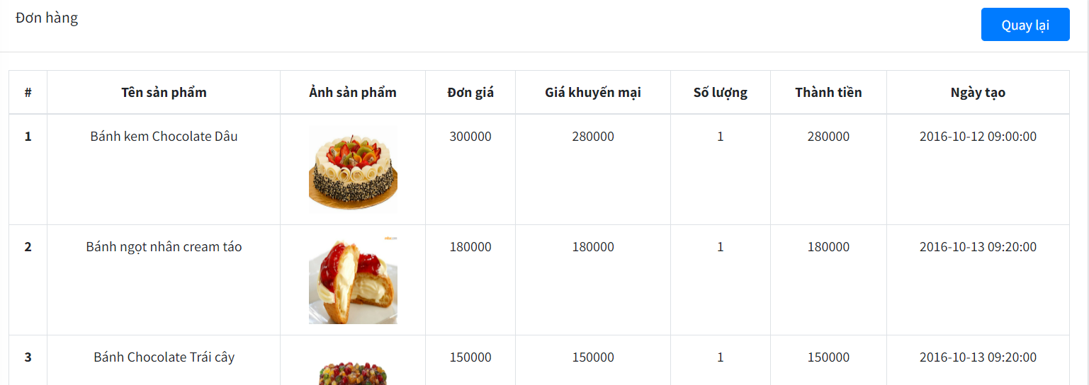
button View: đưa đến màn hình chi tiết đơn hàng
button: Quay lại đưa đến màn hình danh sách đơn hàng


b, Màn hình: lịch sử đơn hàng
button: Tìm kiếm cho phép tìm kiếm theo email hoặc số điện thoại người nhận đơn hàng
button View: cho phép xem chi tiết đơn hàng

c, Màn hình: đơn hàng đã hủy

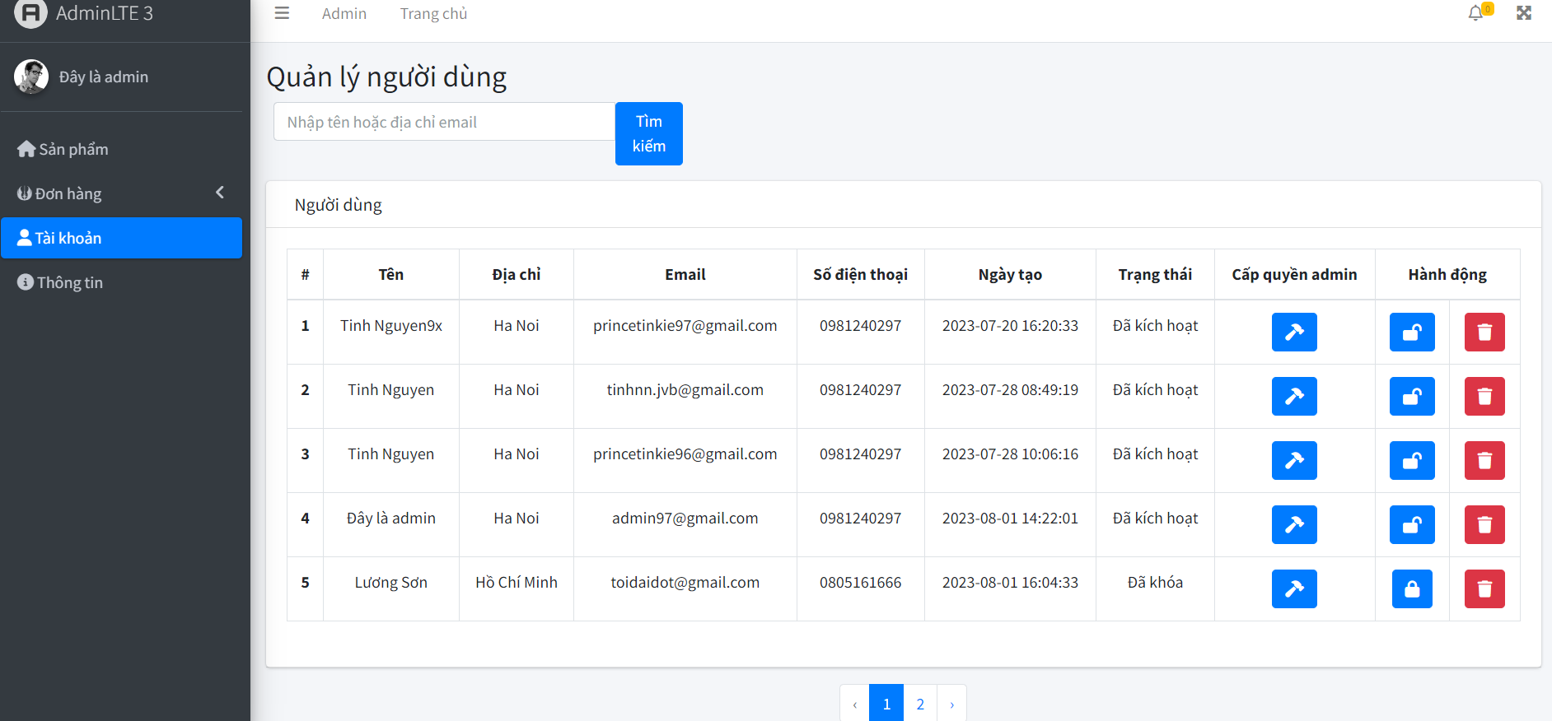
1.3, Màn hình quản lý users
1.3.1, Chức năng: xem danh sách user, cấp quyền admin cho user, khóa,xóa tài khoản user
button Hammer: cấp quyền admin cho user
button Lock/unlock: khóa, mở khóa user
button Delete: xóa tài khoản

1.3.2, Các message có thể xuất hiện
Khi cấp quyền admin cho user
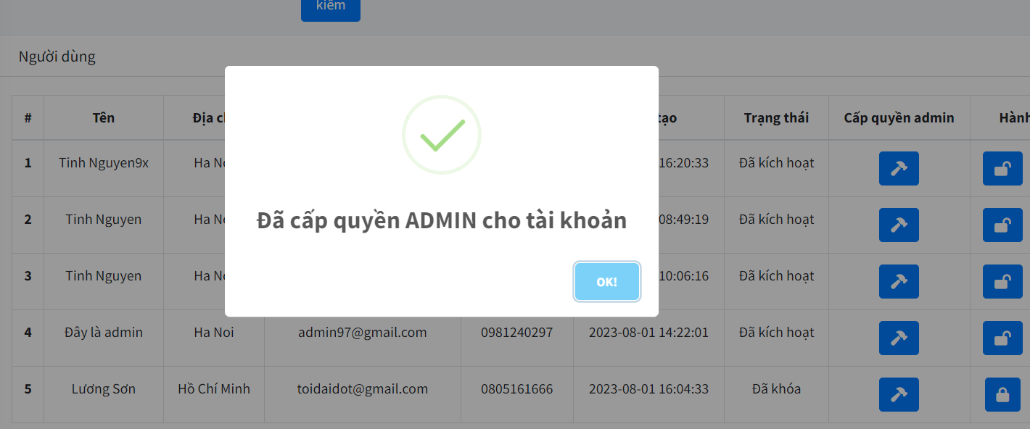

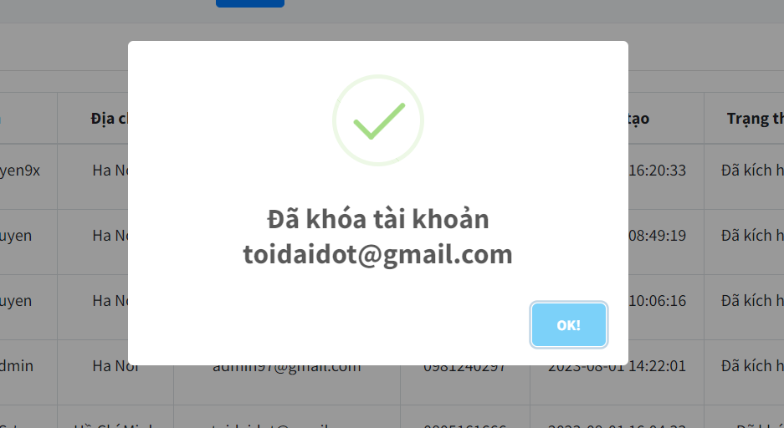
Khi khóa user

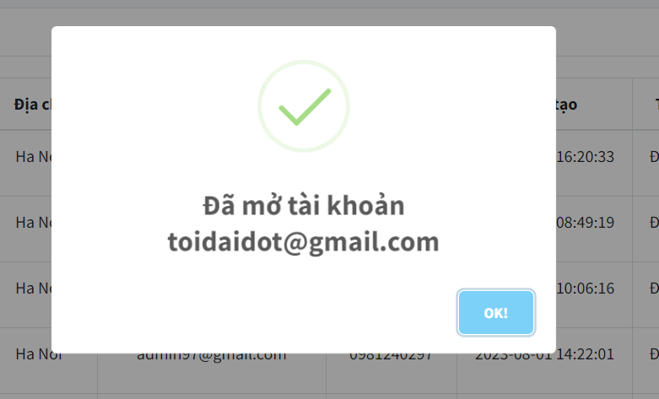
Khi mở khóa user

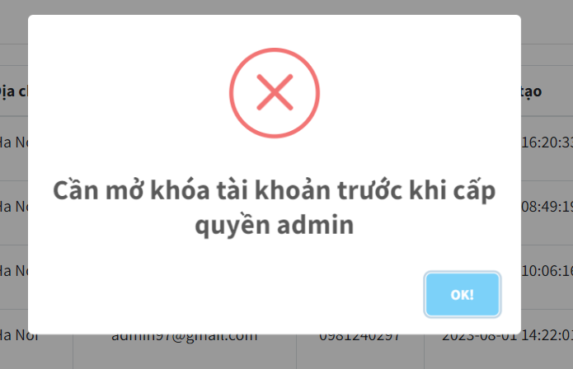
Khi user bị khóa mà lại cấp quyền cho user này

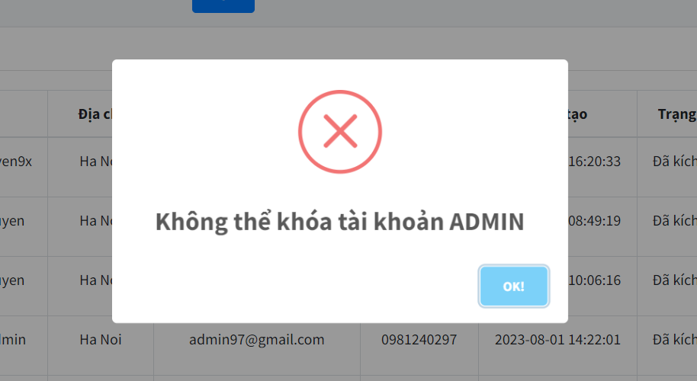
Tài khoản có quyền Admin sẽ không thể bị khóa

1.4, Màn hình thông tin:
Cho phép quản lý thông tin liên hệ của website

user
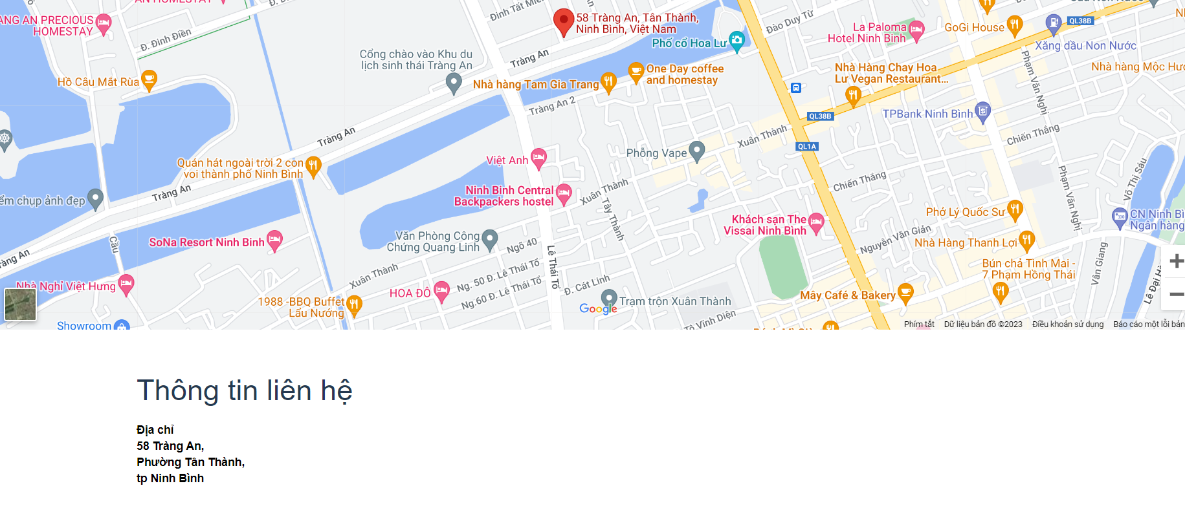
II. Màn hình user
2.1, Chức năng của màn hình
Cho phép người dùng xem được danh sách sản phẩm mới, và sản phẩm bán chạy
Cho phép người dùng có thể đăng nhập, đăng xuất, đổi mật khẩu, tạo giỏ hàng, đặt mua hàng, xem lich sử mua hàng
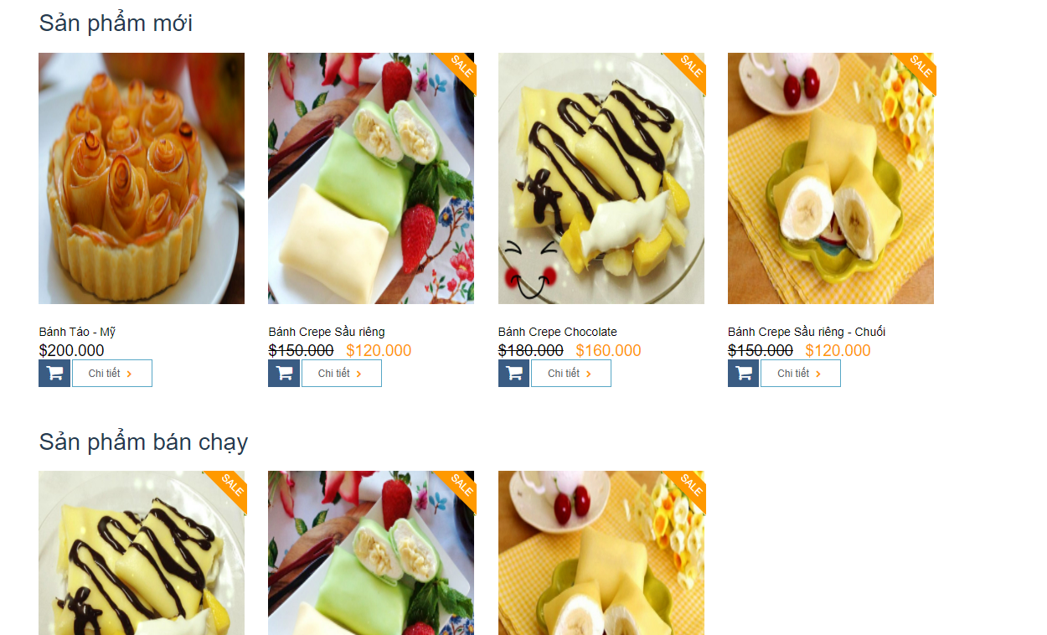

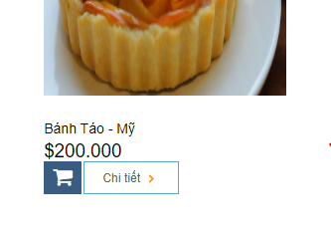
2.2 Các button trong màn hình
a, button Search: cho phép người dùng tìm kiếm sản phẩm theo tên hoặc giá tiền
b, button Giỏ hàng: khi click sẽ thêm sản phẩm vào giỏ hàng

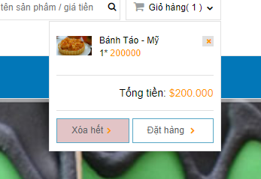
Khi sản phẩm được thêm vào giỏ hàng thì sẽ xuất hiện trong giỏ hàng
button X: khi click sẽ xóa sản phẩm khỏi giỏ hàng

button Xóa hết: khi click sẽ xóa hết sản phẩm trong giỏ hàng
button Đặt hàng: sẽ show trang chi tiết của giỏ hàng
Khi đặt hàng sẽ có mail gửi đến xác nhận đặt hàng
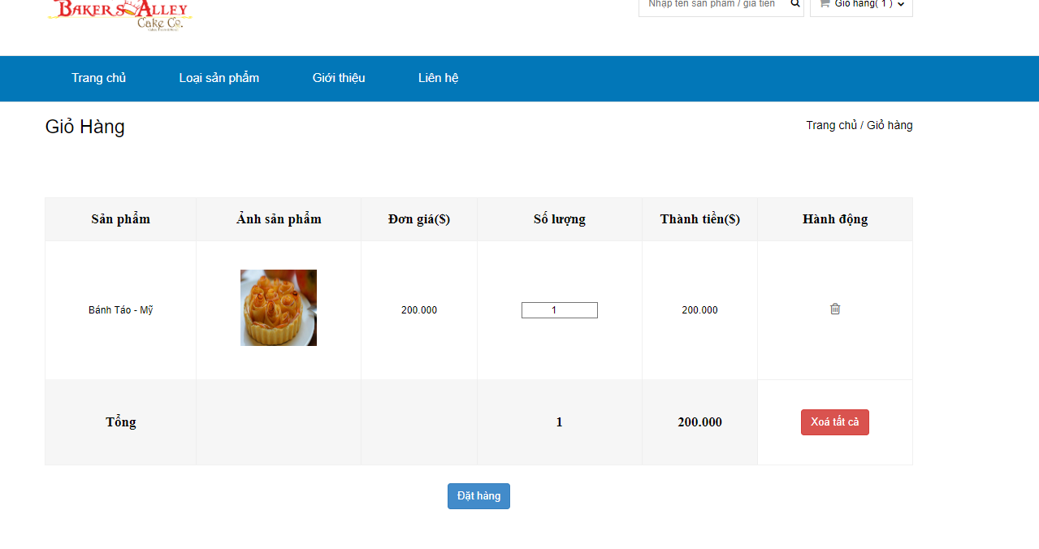

c, button Đăng nhập: khi click sẽ xuất hiện trang cho người dùng đăng nhập
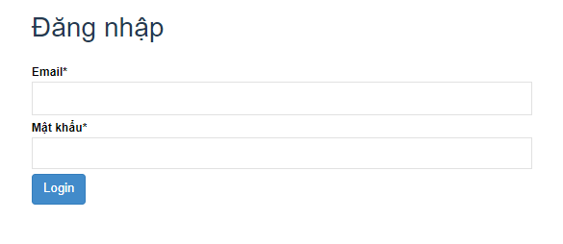

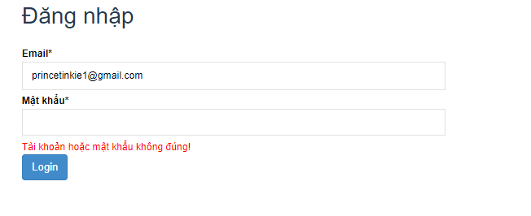
Khi người dùng đăng nhập sai tài khoản/ mật khẩu sẽ có thông báo lỗi

d, button Đăng ký: khi click sẽ xuất hiện trang đăng ký cho người dùng
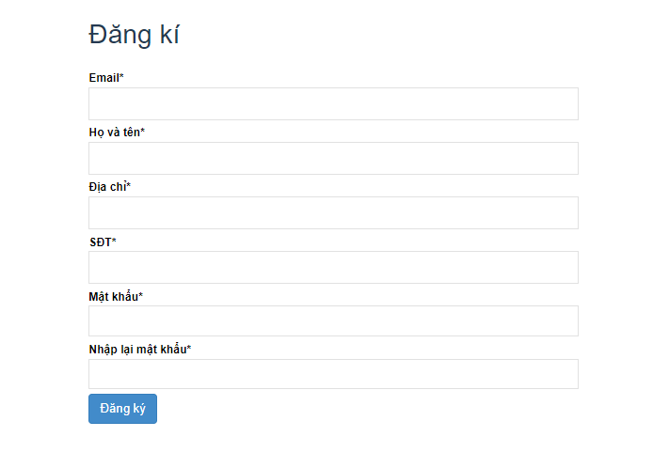

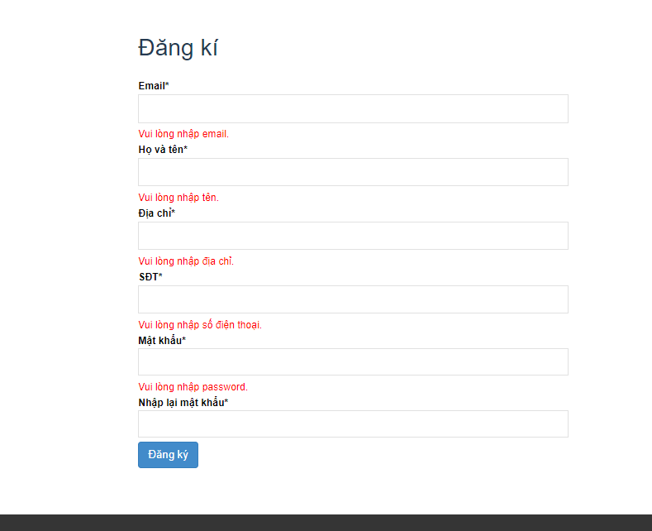
Khi người dùng nhập không đúng sẽ có thông báo lỗi

e, button Đổi mật khẩu: xuất hiện khi người dùng đăng nhập, khi click sẽ đến trang Đổi mật khẩu

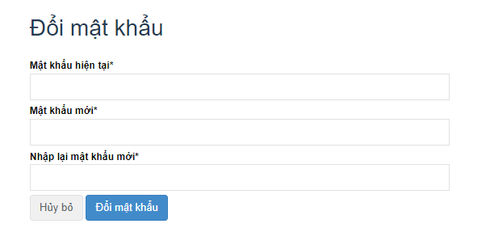

Khi người dùng nhập sai sẽ có thông báo lỗi
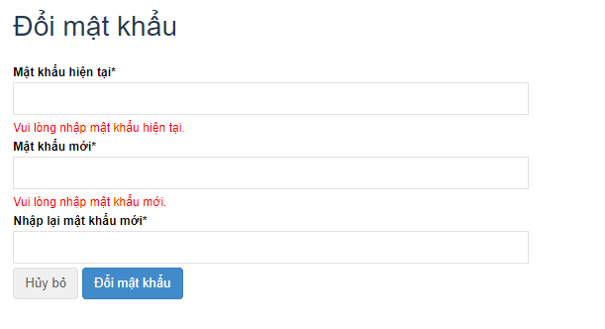

f, button Tài khoản: khi click sẽ dẫn đến trang thông tin tài khoản
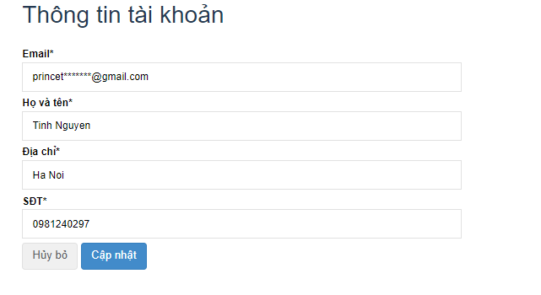

g, Button Đăng xuất: đăng xuất người dùng ra khỏi hệ thống

h, Button Lịch sử mua hàng : xem lịch sử mua hàng của tài khoản

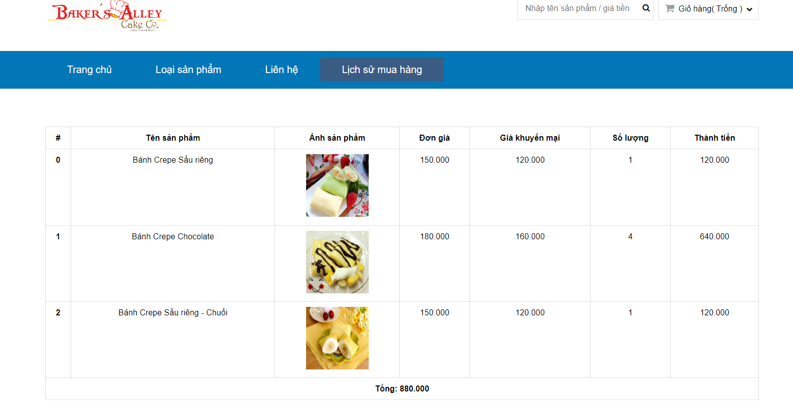

e, button Liên hệ: xem bản đồ và địa chỉ cửa hàng

sql
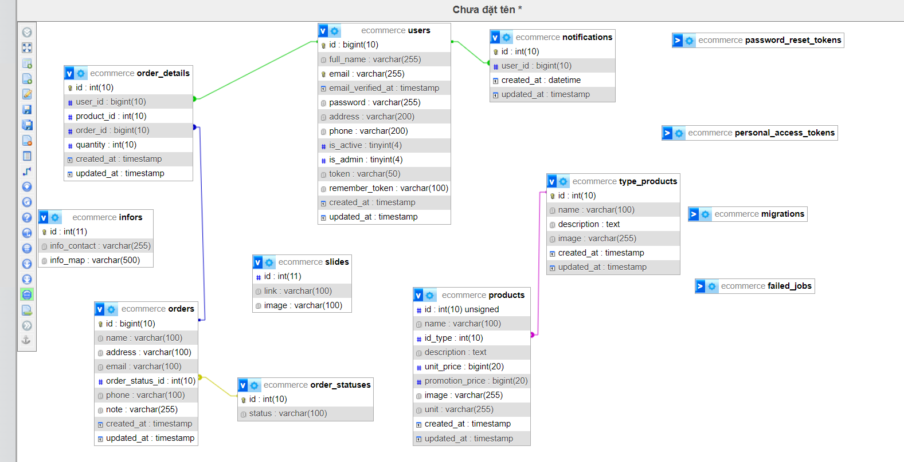
1, Lấy tất cả danh sách sản phẩm: | DB::table('products')->join('type_products', 'products.id_type', '=', 'type_products.id')->select('products.*', 'type_products.name as tp_name')->get();
2, Lấy tất cả kiểu sản phẩm: | DB::table('type_products')->get();
3, Lấy danh sách silde | Slides::all();
4, Lấy danh sách sản phẩm mới | Products::orderByRaw('created_at DESC')->limit(4)->get();
5, Lấy danh sách sản phẩm bán chạy | DB::table('products')
 | ->join('order_details', 'products.id', '=', 'order_details.product_id')
 | ->join('orders', 'order_details.order_id', '=', 'orders.id')
 | ->join('order_statuses', 'orders.order_status_id', '=', 'order_statuses.id')
 | ->where('orders.order_status_id', 2)
 | ->groupBy('products.name')
 | ->orderByRaw('count(products.name) DESC')
 | ->orderByRaw('products.name')
 | ->limit(8)
 | ->get('products.*');

6, Lấy danh sách sản phẩm tìm kiếm | DB::table('products')
 | ->where('products.name', 'like', '%' . $request->key . '%')
 | ->orWhere('products.unit_price', $request->key)
 | ->orWhere('products.promotion_price', $request->key)
 | ->latest()
 | ->paginate(8);

7, Lấy danh sách sản phẩm theo danh mục | Products::where('id_type', $product->id_type)->get();
8, Lấy danh sách sản phẩm liên quan | Products::where('id_type', $product->id_type)->paginate(3);
9, Xóa hết thông báo | Notification::truncate();
10, Lấy danh sách đơn hàng mới | DB::table('orders')
 | ->join('order_statuses', 'orders.order_status_id', '=', 'order_statuses.id')
 | ->where('orders.order_status_id', 1)
 | ->select('orders.*', 'order_statuses.id AS osi', 'order_statuses.status AS status')
 | ->latest()

 | ->paginate(5);
11, Xem chi tiết đơn hàng | DB::table('order_details')
 | ->join('products', 'order_details.product_id', '=', 'products.id')
 | ->where('order_details.order_id', $order_id)
 | ->paginate(5);

12, Tìm kiếm đơn hàng | DB::table('orders')
 | ->join('order_statuses', 'orders.order_status_id', '=', 'order_statuses.id')
 | ->select('orders.*', 'order_statuses.id AS osi', 'order_statuses.status AS status')
 | ->where('orders.order_status_id', '=', 1)
 | ->where(function ($query) use ($request) {
 | $query->where('email', 'like', '%' . $request->key . '%');
 | $query->orWhere('phone', 'like', '%' . $request->key . '%');
 | })
 | ->latest()
 | ->paginate(5);

13, Xử lý đơn hàng đã gửi | DB::table('orders')->where('id', $id)->update(['order_status_id' => 2]);

14, Xem lịch sử đơn hàng | DB::table('orders')
 | ->join('order_statuses', 'orders.order_status_id', '=', 'order_statuses.id')
 | ->where('orders.order_status_id', 2)
 | ->select('orders.*', 'order_statuses.id AS osi', 'order_statuses.status AS status')
 | ->paginate(5);

15, Xử lý đơn hàng hủy | DB::table('orders')->where('id', $id)->update(['order_status_id' => 3]);

16, Danh sách đơn hàng hủy | DB::table('orders')
 | ->join('order_statuses', 'orders.order_status_id', '=', 'order_statuses.id')
 | ->where('orders.order_status_id', 3)
 | ->select('orders.*', 'order_statuses.id AS osi', 'order_statuses.status AS status')
 | ->paginate(5);

17. Tìm kiếm đơn hàng hủy | DB::table('orders')
 | ->join('order_statuses', 'orders.order_status_id', '=', 'order_statuses.id')
 | ->where('orders.order_status_id', '=', 3)
 | ->where(function ($query) use ($request) {
 | $query->where('email', 'like', '%' . $request->key . '%');
 | $query->orWhere('phone', 'like', '%' . $request->key . '%');
 | })
 | ->latest()
 | ->paginate(5);

18. Tìm kiếm lịch sử | DB::table('orders')
 | ->join('order_statuses', 'orders.order_status_id', '=', 'order_statuses.id')
 | ->where('orders.order_status_id', '=', 2)
 | ->where(function ($query) use ($request) {
 | $query->where('email', 'like', '%' . $request->key . '%');
 | $query->orWhere('phone', 'like', '%' . $request->key . '%');
 | })
 | ->latest()

19. Danh sách user | DB::table('users')->paginate(5);
20, Xử lý xóa user | User::destroy($id);
21, Xử lý trao quyền admin | DB::table('users')->where('id', $id)->update(['is_admin' => 1]);

